实验数据集
本文第二个实验所用数据集

a图数据集 |  |  |  |  |  |  |  |  | b图数据集
 | a | b | c | d | e | f | g | h |  | a | b | c | d | e | f | g | h
q1 | 0 | 1 | 0 | 0 | 1 | 0 | 1 | 0 | q1 | 0 | 1 | 1 | 0 | 0 | 0 | 0 | 0
q2 | 1 | 0 | 0 | 1 | 0 | 1 | 0 | 0 | q2 | 1 | 0 | 0 | 0 | 0 | 1 | 0 | 0
q3 | 0 | 0 | 1 | 0 | 0 | 1 | 1 | 0 | q3 | 1 | 1 | 1 | 0 | 1 | 1 | 1 | 0
q4 | 1 | 0 | 1 | 0 | 1 | 1 | 1 | 0 | q4 | 0 | 0 | 1 | 1 | 1 | 0 | 1 | 1
q5 | 1 | 0 | 0 | 0 | 1 | 1 | 1 | 0 | q5 | 1 | 1 | 1 | 1 | 1 | 1 | 1 | 1

 | a | b | c | d | e | f | g | h |  | a | b | c | d | e | f | g | h
q1 | 0 | 1 | 0 | 0 | 1 | 0 | 1 | 0 | q1 | 0 | 1 | 0 | 0 | 1 | 0 | 1 | 0
q2 | 1 | 0 | 0 | 1 | 0 | 1 | 0 | 0 | q2 | 1 | 1 | 0 | 1 | 0 | 1 | 0 | 0
q3 | 0 | 0 | 1 | 0 | 0 | 1 | 1 | 0 | q3 | 0 | 0 | 1 | 0 | 0 | 1 | 0 | 0
q4 | 1 | 0 | 1 | 0 | 1 | 1 | 1 | 0 | q4 | 1 | 0 | 1 | 0 | 1 | 0 | 1 | 0
q5 | 1 | 0 | 0 | 0 | 1 | 1 | 1 | 0 | q5 | 1 | 0 | 1 | 0 | 1 | 1 | 1 | 0
q6 | 0 | 1 | 0 | 0 | 0 | 1 | 1 | 0 | q6 | 0 | 1 | 0 | 0 | 0 | 1 | 0 | 0
q7 | 0 | 0 | 1 | 1 | 0 | 0 | 1 | 0 | q7 | 1 | 0 | 1 | 1 | 0 | 0 | 1 | 0
q8 | 0 | 1 | 0 | 0 | 1 | 1 | 0 | 1 | q8 | 0 | 1 | 0 | 0 | 1 | 1 | 0 | 1
q9 | 1 | 0 | 0 | 0 | 1 | 1 | 0 | 0 | q9 | 1 | 0 | 1 | 1 | 1 | 1 | 0 | 0
q10 | 0 | 1 | 0 | 1 | 0 | 1 | 0 | 1 | q10 | 0 | 1 | 0 | 1 | 0 | 1 | 0 | 1

 | a | b | c | d | e | f | g | h |  | a | b | c | d | e | f | g | h
q1 | 1 | 0 | 0 | 0 | 0 | 0 | 0 | 0 | q1 | 1 | 1 | 0 | 0 | 0 | 0 | 0 | 0
q2 | 0 | 1 | 0 | 0 | 0 | 0 | 0 | 0 | q2 | 0 | 1 | 1 | 0 | 0 | 0 | 0 | 0
q3 | 0 | 0 | 1 | 0 | 0 | 0 | 0 | 0 | q3 | 0 | 0 | 1 | 1 | 0 | 0 | 0 | 0
q4 | 0 | 0 | 0 | 1 | 0 | 0 | 0 | 0 | q4 | 0 | 0 | 0 | 1 | 1 | 0 | 0 | 0
q5 | 0 | 0 | 0 | 0 | 1 | 0 | 0 | 0 | q5 | 0 | 0 | 0 | 0 | 1 | 1 | 0 | 0
q6 | 0 | 0 | 0 | 0 | 0 | 1 | 0 | 0 | q6 | 0 | 0 | 0 | 0 | 0 | 1 | 1 | 0
q7 | 0 | 0 | 0 | 0 | 0 | 0 | 1 | 0 | q7 | 0 | 0 | 0 | 0 | 0 | 0 | 1 | 1
q8 | 0 | 0 | 0 | 0 | 0 | 0 | 0 | 1 | q8 | 1 | 0 | 0 | 0 | 0 | 0 | 0 | 1
q9 | 1 | 0 | 0 | 0 | 1 | 1 | 1 | 0 | q9 | 1 | 0 | 0 | 1 | 0 | 0 | 0 | 1
q10 | 0 | 0 | 1 | 1 | 0 | 0 | 0 | 0 | q10 | 0 | 1 | 0 | 1 | 0 | 0 | 0 | 1
q11 | 1 | 1 | 1 | 0 | 0 | 0 | 0 | 0 | q11 | 0 | 0 | 0 | 0 | 0 | 1 | 1 | 1
q12 | 1 | 1 | 0 | 0 | 0 | 0 | 0 | 0 | q12 | 0 | 0 | 0 | 0 | 1 | 0 | 1 | 1
q13 | 0 | 0 | 1 | 0 | 1 | 0 | 0 | 0 | q13 | 1 | 0 | 1 | 0 | 1 | 0 | 1 | 0
q14 | 0 | 1 | 0 | 0 | 0 | 0 | 0 | 1 | q14 | 0 | 0 | 0 | 0 | 0 | 1 | 0 | 0
q15 | 1 | 0 | 1 | 0 | 1 | 0 | 0 | 0 | q15 | 0 | 0 | 0 | 0 | 0 | 0 | 1 | 0

 | a | b | c | d | e | f | g | h |  | a | b | c | d | e | f | g | h
q1 | 1 | 1 | 1 | 1 | 0 | 0 | 0 | 0 | q1 | 1 | 0 | 0 | 0 | 0 | 0 | 0 | 1
q2 | 0 | 1 | 1 | 1 | 1 | 0 | 0 | 0 | q2 | 0 | 1 | 0 | 0 | 0 | 0 | 1 | 0
q3 | 0 | 0 | 1 | 1 | 1 | 1 | 0 | 0 | q3 | 0 | 0 | 1 | 0 | 0 | 1 | 0 | 0
q4 | 0 | 0 | 0 | 1 | 1 | 1 | 1 | 0 | q4 | 0 | 0 | 0 | 1 | 1 | 0 | 0 | 0
q5 | 0 | 0 | 0 | 0 | 1 | 1 | 1 | 1 | q5 | 0 | 0 | 0 | 0 | 1 | 1 | 0 | 0
q6 | 1 | 1 | 1 | 0 | 0 | 0 | 0 | 0 | q6 | 0 | 0 | 0 | 0 | 0 | 1 | 1 | 0
q7 | 0 | 1 | 1 | 1 | 0 | 0 | 0 | 0 | q7 | 0 | 0 | 0 | 1 | 0 | 0 | 1 | 0
q8 | 0 | 0 | 1 | 1 | 1 | 0 | 0 | 0 | q8 | 0 | 0 | 0 | 0 | 0 | 0 | 0 | 1
q9 | 0 | 0 | 0 | 1 | 1 | 0 | 1 | 0 | q9 | 0 | 0 | 0 | 0 | 0 | 0 | 1 | 0
q10 | 0 | 0 | 0 | 0 | 1 | 0 | 1 | 1 | q10 | 1 | 1 | 1 | 0 | 0 | 0 | 0 | 0
q11 | 1 | 1 | 0 | 0 | 0 | 0 | 0 | 0 | q11 | 0 | 1 | 1 | 1 | 0 | 0 | 0 | 0
q12 | 0 | 0 | 1 | 1 | 0 | 0 | 0 | 0 | q12 | 0 | 0 | 0 | 0 | 1 | 0 | 1 | 1
q13 | 0 | 0 | 0 | 0 | 1 | 1 | 0 | 0 | q13 | 1 | 0 | 0 | 0 | 0 | 1 | 0 | 1
q14 | 0 | 0 | 0 | 0 | 0 | 0 | 1 | 1 | q14 | 1 | 0 | 1 | 0 | 0 | 0 | 0 | 1
q15 | 1 | 0 | 0 | 0 | 0 | 0 | 0 | 0 | q15 | 0 | 0 | 1 | 0 | 0 | 0 | 1 | 0
q16 | 0 | 1 | 0 | 0 | 0 | 0 | 0 | 0 | q16 | 1 | 0 | 0 | 1 | 0 | 1 | 0 | 0
q17 | 0 | 0 | 1 | 0 | 0 | 0 | 0 | 0 | q17 | 1 | 1 | 1 | 1 | 1 | 0 | 0 | 0
q18 | 0 | 0 | 0 | 0 | 0 | 1 | 0 | 0 | q18 | 0 | 0 | 0 | 1 | 1 | 1 | 1 | 0
q19 | 0 | 0 | 0 | 0 | 0 | 0 | 1 | 0 | q19 | 1 | 1 | 0 | 0 | 0 | 0 | 1 | 1
q20 | 0 | 0 | 0 | 0 | 0 | 0 | 0 | 1 | q20 | 1 | 1 | 1 | 1 | 1 | 1 | 1 | 0

 | a | b | c | d | e | f | g | h |  | a | b | c | d | e | f | g | h
q1 | 0 | 1 | 0 | 0 | 1 | 0 | 1 | 0 | q1 | 0 | 0 | 0 | 0 | 1 | 0 | 1 | 0
q2 | 1 | 0 | 0 | 1 | 0 | 1 | 0 | 0 | q2 | 1 | 0 | 0 | 1 | 0 | 1 | 0 | 0
q3 | 0 | 0 | 1 | 0 | 0 | 1 | 1 | 0 | q3 | 0 | 0 | 1 | 0 | 0 | 1 | 1 | 0
q4 | 1 | 0 | 1 | 0 | 1 | 1 | 1 | 0 | q4 | 1 | 0 | 0 | 0 | 1 | 1 | 1 | 0
q5 | 1 | 0 | 0 | 0 | 1 | 1 | 1 | 0 | q5 | 1 | 0 | 0 | 0 | 1 | 0 | 1 | 0
q6 | 0 | 1 | 0 | 0 | 0 | 1 | 1 | 0 | q6 | 0 | 1 | 0 | 0 | 0 | 1 | 1 | 0
q7 | 0 | 0 | 1 | 1 | 0 | 0 | 1 | 0 | q7 | 0 | 0 | 1 | 1 | 0 | 0 | 1 | 0
q8 | 0 | 1 | 0 | 0 | 1 | 1 | 0 | 1 | q8 | 0 | 0 | 0 | 0 | 0 | 1 | 0 | 1
q9 | 1 | 0 | 0 | 0 | 1 | 1 | 0 | 0 | q9 | 1 | 0 | 0 | 0 | 1 | 1 | 0 | 0
q10 | 0 | 1 | 0 | 1 | 0 | 1 | 0 | 1 | q10 | 0 | 1 | 0 | 1 | 0 | 1 | 0 | 1
q11 | 0 | 1 | 1 | 1 | 1 | 0 | 0 | 0 | q11 | 0 | 1 | 1 | 1 | 1 | 1 | 0 | 0
q12 | 1 | 0 | 0 | 1 | 0 | 0 | 0 | 0 | q12 | 1 | 0 | 0 | 1 | 0 | 0 | 0 | 0
q13 | 1 | 1 | 0 | 0 | 1 | 1 | 0 | 0 | q13 | 1 | 1 | 1 | 0 | 1 | 1 | 0 | 0
q14 | 0 | 1 | 1 | 1 | 1 | 1 | 0 | 0 | q14 | 0 | 1 | 1 | 1 | 1 | 1 | 0 | 0
q15 | 1 | 0 | 0 | 0 | 0 | 1 | 0 | 0 | q15 | 1 | 0 | 0 | 0 | 0 | 1 | 0 | 0
q16 | 1 | 0 | 1 | 0 | 0 | 1 | 0 | 0 | q16 | 1 | 0 | 1 | 0 | 0 | 1 | 0 | 0
q17 | 0 | 1 | 1 | 1 | 1 | 1 | 1 | 0 | q17 | 0 | 1 | 1 | 1 | 1 | 1 | 1 | 0
q18 | 1 | 0 | 0 | 0 | 1 | 1 | 1 | 1 | q18 | 1 | 0 | 0 | 0 | 1 | 1 | 1 | 1
q19 | 1 | 0 | 0 | 1 | 1 | 1 | 0 | 0 | q19 | 1 | 0 | 0 | 1 | 1 | 1 | 0 | 0
q20 | 1 | 1 | 1 | 1 | 1 | 0 | 0 | 1 | q20 | 1 | 1 | 1 | 1 | 1 | 0 | 0 | 1
q21 | 1 | 0 | 0 | 0 | 1 | 1 | 0 | 1 | q21 | 1 | 1 | 0 | 1 | 1 | 0 | 0 | 1
q22 | 1 | 0 | 0 | 0 | 0 | 0 | 1 | 0 | q22 | 1 | 0 | 0 | 0 | 0 | 0 | 1 | 0
q23 | 0 | 1 | 1 | 0 | 1 | 1 | 0 | 0 | q23 | 0 | 1 | 1 | 0 | 1 | 1 | 0 | 0
q24 | 0 | 1 | 0 | 0 | 1 | 1 | 0 | 1 | q24 | 0 | 0 | 0 | 0 | 1 | 1 | 0 | 1
q25 | 1 | 0 | 0 | 1 | 0 | 1 | 0 | 0 | q25 | 1 | 0 | 0 | 1 | 0 | 1 | 0 | 0

c图数据集
 | a | b | c | d | e | f | g | h
q1 | 1 | 0 | 0 | 0 | 0 | 0 | 0 | 1
q2 | 0 | 1 | 0 | 1 | 0 | 1 | 0 | 0
q3 | 1 | 0 | 1 | 0 | 1 | 1 | 1 | 1
q4 | 1 | 0 | 1 | 0 | 0 | 1 | 1 | 0
q5 | 0 | 1 | 1 | 1 | 1 | 1 | 1 | 0

 | a | b | c | d | e | f | g | h
q1 | 1 | 1 | 0 | 1 | 1 | 0 | 1 | 0
q2 | 0 | 0 | 1 | 1 | 0 | 1 | 0 | 1
q3 | 0 | 1 | 1 | 0 | 1 | 0 | 1 | 0
q4 | 1 | 0 | 1 | 0 | 1 | 0 | 1 | 1
q5 | 1 | 0 | 0 | 1 | 0 | 0 | 1 | 1
q6 | 0 | 1 | 1 | 0 | 1 | 1 | 1 | 0
q7 | 1 | 0 | 1 | 1 | 0 | 0 | 1 | 0
q8 | 0 | 0 | 0 | 0 | 1 | 1 | 0 | 1
q9 | 1 | 0 | 0 | 0 | 1 | 1 | 0 | 0
q10 | 1 | 1 | 1 | 1 | 0 | 1 | 0 | 1

 | a | b | c | d | e | f | g | h
q1 | 1 | 1 | 1 | 0 | 0 | 0 | 0 | 0
q2 | 0 | 1 | 1 | 1 | 0 | 0 | 0 | 0
q3 | 0 | 0 | 1 | 1 | 1 | 0 | 0 | 0
q4 | 0 | 0 | 0 | 0 | 1 | 1 | 1 | 0
q5 | 0 | 0 | 0 | 0 | 0 | 1 | 1 | 1
q6 | 1 | 0 | 1 | 1 | 0 | 0 | 0 | 0
q7 | 1 | 0 | 1 | 0 | 1 | 0 | 0 | 0
q8 | 1 | 0 | 1 | 0 | 0 | 0 | 1 | 0
q9 | 1 | 0 | 1 | 0 | 0 | 0 | 0 | 1
q10 | 0 | 1 | 0 | 1 | 1 | 0 | 0 | 0
q11 | 1 | 1 | 1 | 1 | 0 | 0 | 0 | 0
q12 | 0 | 0 | 0 | 0 | 1 | 1 | 1 | 1
q13 | 1 | 1 | 1 | 1 | 1 | 0 | 0 | 0
q14 | 0 | 1 | 1 | 1 | 1 | 1 | 0 | 0
q15 | 1 | 1 | 1 | 1 | 1 | 1 | 1 | 1

 | a | b | c | d | e | f | g | h
q1 | 1 | 1 | 0 | 0 | 0 | 0 | 0 | 0
q2 | 0 | 1 | 1 | 0 | 0 | 0 | 0 | 0
q3 | 0 | 0 | 1 | 1 | 0 | 0 | 0 | 0
q4 | 0 | 0 | 0 | 1 | 1 | 0 | 0 | 0
q5 | 0 | 0 | 0 | 0 | 1 | 1 | 0 | 0
q6 | 0 | 0 | 0 | 0 | 0 | 1 | 1 | 0
q7 | 0 | 0 | 0 | 0 | 0 | 0 | 1 | 1
q8 | 1 | 0 | 1 | 0 | 0 | 0 | 0 | 1
q9 | 0 | 0 | 0 | 1 | 0 | 0 | 1 | 0
q10 | 0 | 0 | 1 | 0 | 1 | 1 | 0 | 0
q11 | 1 | 0 | 0 | 1 | 0 | 1 | 0 | 0
q12 | 0 | 0 | 0 | 1 | 0 | 0 | 0 | 1
q13 | 1 | 0 | 1 | 0 | 0 | 0 | 0 | 0
q14 | 0 | 1 | 0 | 1 | 0 | 0 | 0 | 0
q15 | 0 | 0 | 1 | 0 | 1 | 0 | 0 | 0
q16 | 1 | 1 | 1 | 1 | 0 | 0 | 0 | 0
q17 | 0 | 0 | 0 | 0 | 1 | 1 | 1 | 1
q18 | 1 | 1 | 1 | 1 | 1 | 0 | 0 | 0
q19 | 0 | 1 | 1 | 1 | 1 | 1 | 0 | 0
q20 | 1 | 1 | 1 | 1 | 1 | 1 | 1 | 1

 | a | b | c | d | e | f | g | h
q1 | 1 | 0 | 1 | 0 | 1 | 1 | 1 | 0
q2 | 1 | 0 | 0 | 1 | 0 | 1 | 0 | 0
q3 | 0 | 1 | 1 | 0 | 0 | 0 | 1 | 0
q4 | 0 | 0 | 0 | 0 | 1 | 1 | 1 | 0
q5 | 1 | 0 | 0 | 1 | 1 | 0 | 1 | 0
q6 | 0 | 1 | 0 | 0 | 0 | 1 | 1 | 0
q7 | 1 | 0 | 0 | 1 | 0 | 0 | 1 | 0
q8 | 0 | 0 | 0 | 0 | 0 | 0 | 0 | 1
q9 | 1 | 0 | 0 | 0 | 1 | 1 | 0 | 0
q10 | 1 | 1 | 0 | 1 | 0 | 1 | 0 | 1
q11 | 0 | 1 | 1 | 1 | 1 | 1 | 0 | 0
q12 | 1 | 0 | 0 | 1 | 0 | 0 | 0 | 0
q13 | 1 | 1 | 1 | 0 | 1 | 1 | 0 | 0
q14 | 0 | 1 | 1 | 1 | 0 | 1 | 0 | 0
q15 | 1 | 0 | 0 | 0 | 0 | 1 | 0 | 0
q16 | 1 | 0 | 0 | 0 | 0 | 1 | 0 | 0
q17 | 0 | 1 | 1 | 1 | 1 | 1 | 1 | 0
q18 | 1 | 0 | 0 | 0 | 1 | 0 | 1 | 1
q19 | 1 | 0 | 0 | 0 | 1 | 1 | 0 | 0
q20 | 1 | 1 | 1 | 1 | 1 | 0 | 0 | 1
q21 | 1 | 1 | 0 | 1 | 1 | 0 | 0 | 1
q22 | 1 | 0 | 0 | 0 | 0 | 0 | 1 | 0
q23 | 0 | 0 | 0 | 0 | 1 | 1 | 0 | 0
q24 | 0 | 0 | 0 | 0 | 1 | 1 | 0 | 1
q25 | 0 | 0 | 0 | 0 | 0 | 1 | 0 | 0

d图数据集
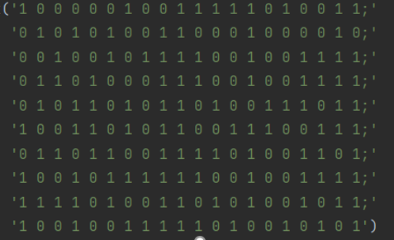
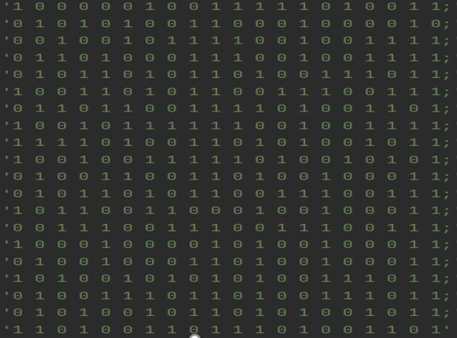

 |  |  |  |  |  |  |  | 10个问题，技能映射数量2种
5个问题，技能映射数量2种

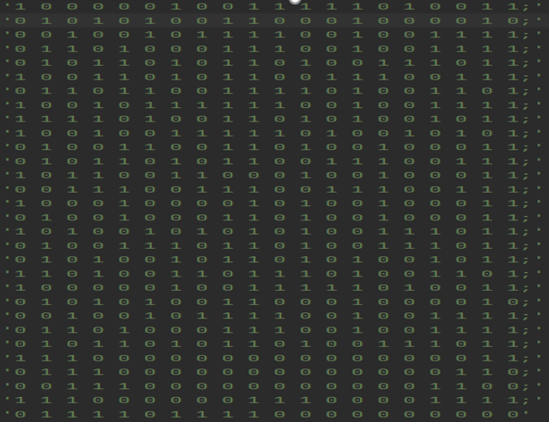
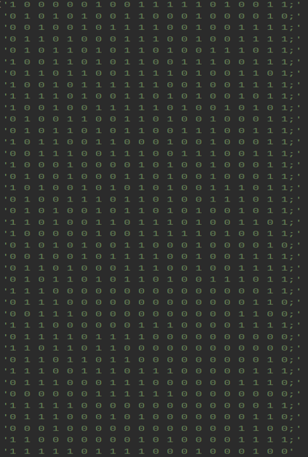

15个问题，技能映射数量2种 |  |  |  |  |  |  |  | 20个问题，技能映射数量2种



25个问题，技能映射数量2种

e图数据集
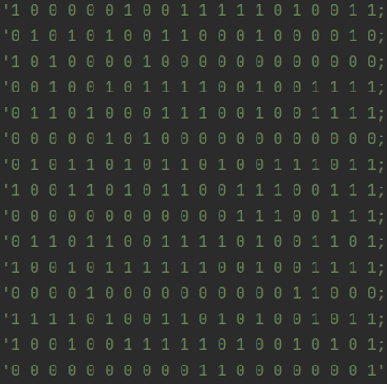
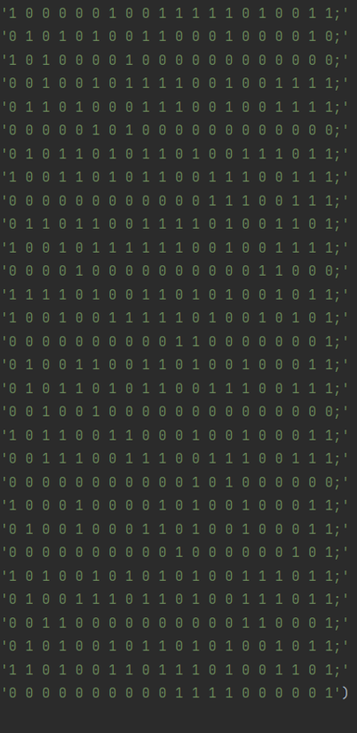

5个问题，技能映射数量3种 |  |  |  |  |  |  | 10个问题，技能映射数量3种




15个问题，技能映射数量3种 |  |  |  |  |  |  | 20个问题，技能映射数量3种



25个问题，技能映射数量3种

f图数据集
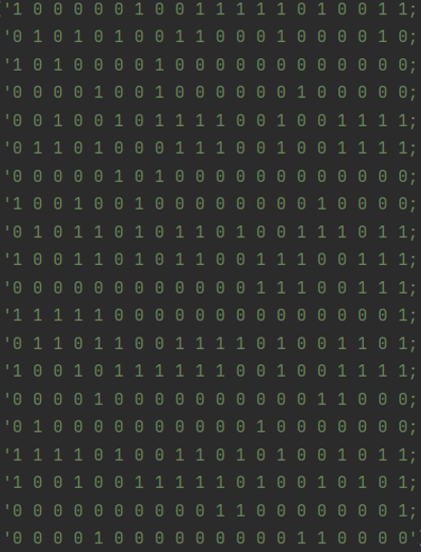


5个问题，技能映射数量为4 |  |  |  |  |  |  | 10个问题，技能映射数量为4

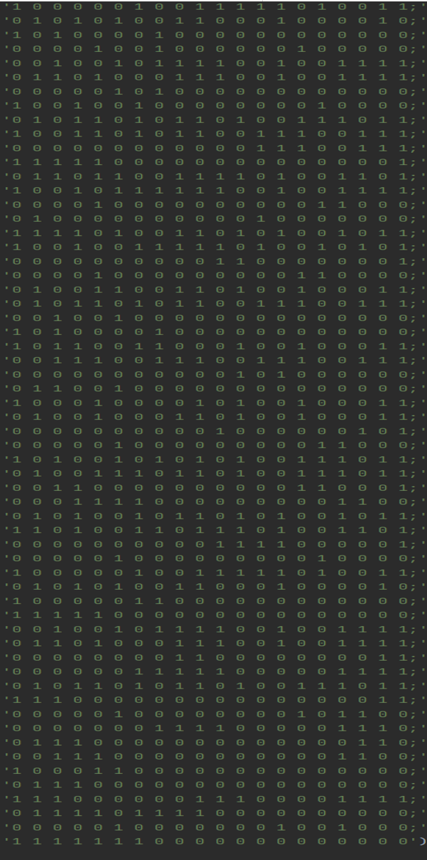


15个问题，技能映射数量为4 |  |  |  |  |  |  | 20个问题，技能映射数量为4



25个问题，技能映射数量为4

